Rta_13.6
 |  |  | MATRIZ INSUMO-PRODUCTO

Volver a ejercicios |  |  | Volver al índice

Pregunta

13.6 | Calcule los requerimientos de valor bruto de la producción de cada uno de los sectores para satisfacer una demanda de bienes finales de $300 del sector primario, $1.000 del sector secundario y $200 del terciario.

Respuesta

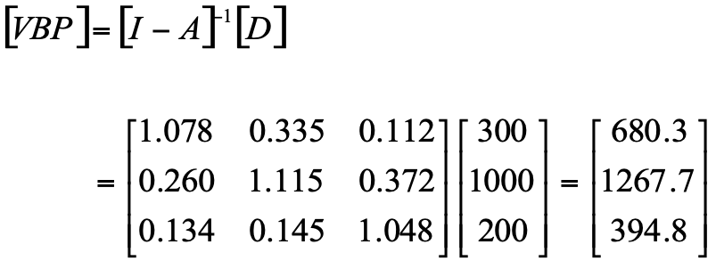

Capítulo 13 |  | Técnicas de Medición Económica

Anexo_13.A.1
 |  | MATRIZ INSUMO-PRODUCTO

Volver a ejercicios |  |  |  | Volver al índice

Anexo 13.A.1

Procedimiento para invertir y multiplicar matrices en Microsoft Excel

 | Suponga que usted quiere invertir la matriz que ha servido de ejemplo en la sección 2.2 del capítulo,

 | El primer paso es escribir cada valor de la matriz en celdas diferentes:
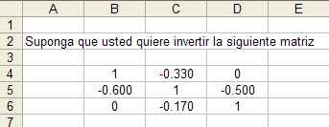

 | En seguida debe seleccionar (quedará sombreado) un espacio matricial de iguales dimensiones:

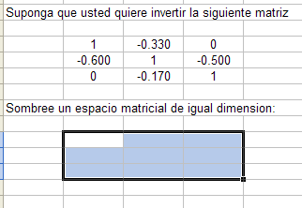

 | Con el “mouse” vaya a la barra de edición de formulas y escriba “=minversa” (o =minverse, si su programa esta en inglés) que es la sintaxis de la formula para invertir matrices en excel, luego abra paréntesis y señale el rango de datos que contiene la matriz que se quiere invertir, finalmente cierre paréntesis:

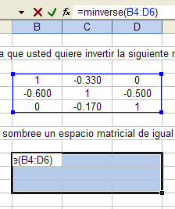

 | Para obtener la matriz inversa oprima la tecla “Ctrl”, y con ella oprimida ahora oprima la tecla “Shift”, luego con estas dos teclas oprimidas oprima “Enter” y suelte las manos del teclado. En el espacio sombreado aparecerá la matriz deseada:

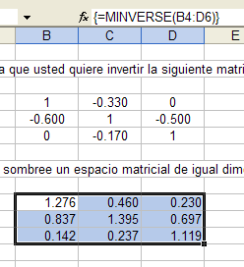

 | Note que en la barra de edición de fórmulas la fórmula editada queda entre corchetes, esto significa que usted acaba de efectuar una operación matricial que aplica a un conjunto de celdas. Si usted solo oprime “enter” la operación no se efectuará para todo el conjunto de celdas sino para la primera celda.

 | Para multiplicar matrices el procedimiento es el siguiente:

 | Al lado derecho (y esto solo por orden) escriba la matriz columna por la que quiere multiplicar a la matriz inversa, siguiendo con el ejemplo utilizaremos el vector de demanda final:

 | Luego sombree una columna de dimensiones similares, recuerde que al multiplicar una matriz de 3x3 por un vector columna de 3x1, dará como resultado un vector columna de 3x1. Después con el “mouse” vaya a la barra de edición de fórmulas y escriba “=mmult” que es la sintaxis de la fórmula para multiplicar matrices en excel, abra paréntesis y señale el rango de datos que contiene la matriz de 3x3, separe con una coma “,” (dependiendo de la configuración, en algunos computadores es “;”) y señale el rango de la matriz de 3x1, y finalmente cierre paréntesis.

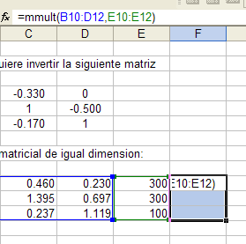

 | Al igual que en el caso anterior, utilice la combinación “Ctrl+Shift+Enter” para obtener el resultado.
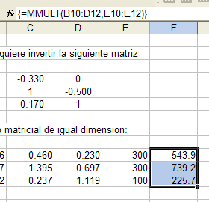

Capítulo 13 |  |  | Técnicas de Medición Económica

